1、环境图
1. 建设目标
本次将建立层级化行业标签管理体系，在省后台新增 “标签大类管理” 功能，支持一级标签大类的增删改查及导入导出，并分别搭建 “泛渠道二级标签管理” 与 “合伙人二级标签管理”，实现二级标签独立配置且与一级标签大类关联，形成完整二级标签树；同步改造泛渠道、合伙人管理相关模块，在地市后台及渠道工作台的创建 / 编辑界面将原单级行业标签下拉框升级为一级与二级行业标签联动选择模式，并对应修改列表搜索条件、展示字段、导入导出模板及接口，保障两类主体行业标签信息完整存储与展示；同时对统一订单管理、商机订单管理、旧版分销甩单订单管理模块进行改造，新增一级、二级行业标签搜索条件与列表字段，优化查询、导出接口及订单写入、数据同步逻辑，确保新订单可携带二级标签信息并同步至经分数据文件；全过程兼顾数据兼容与平滑过渡，改造内容均兼容原有历史数据，对未配置二级标签的数据设置合理默认处理逻辑，保障系统升级期间业务正常运行不中断。

2.建设必要性
当前乐业平台内泛渠道、合伙人的行业标签仅支持单级选择，无法体现行业大类与细分领域的层级关系，随着业务发展，泛渠道及合伙人数量快速增长、涉及行业类型日趋多样，单级标签已难以满足精细化分类管理需求，进而出现标签管理混乱、名称重复且含义模糊、难以体系化分类维护，数据统计无法按行业大类聚合分析导致报表不准、不利于业务决策，部分订单流程未记录行业标签造成营销分析数据不完整，以及无法基于二级标签构建细颗粒度渠道与合伙人画像、限制精准营销投放效果等问题，因此亟需对行业标签实施层级化改造并同步优化相关业务模块，提升系统对泛渠道及合伙人的管理支撑能力，为后续数据驱动运营夯实基础。

3. 系统架构图
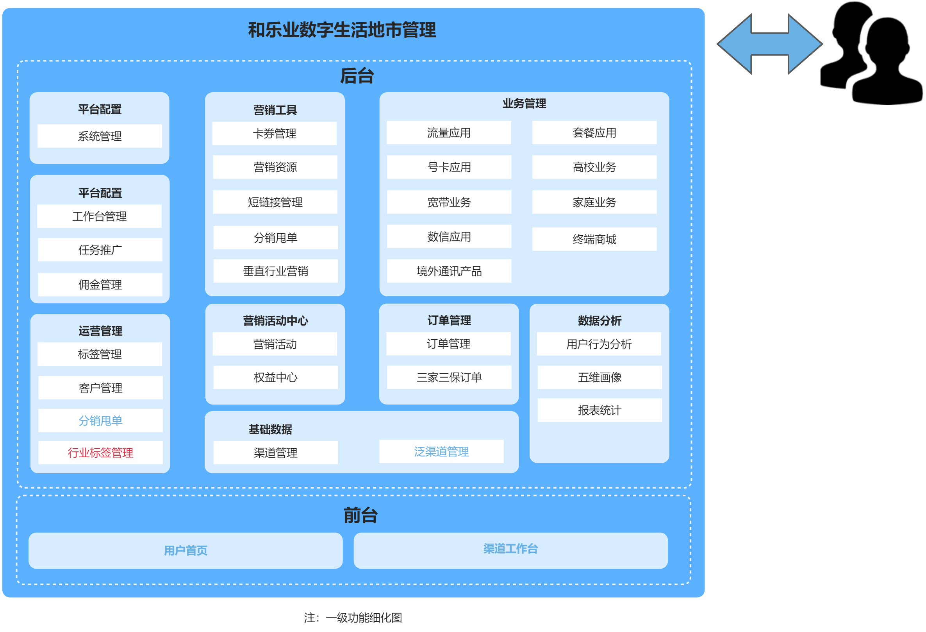

如图3.1所示 为了关于和乐业泛渠道及合伙人行业标签改造的需求，本次主要优化了行业标签、分销甩单、泛渠道管理等一级功能

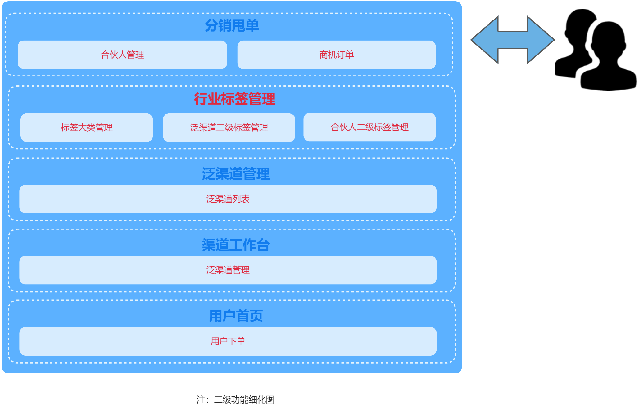

如3.2所示 为了关于和乐业泛渠道及合伙人行业标签改造的需求，本次主要优化标签大类列表、泛渠道二级标签、商机订单等二级功能

图例： | 红色字体为新增模块
 | 蓝色字体为优化模块
 | 黑色字体原有模块

4. 关键时序图/业务逻辑图
无

